Plan1
LAJE | PESO PRÓPRIO | SOBRECARGA | CAPA | TOTAL | VÃO | MOMENTO FLETOR | FORÇA CORTANTE | CABOS | LAJES |  |  | 1 CONTINUIDADE |  | - | kgf | TAXA kg/m²
 |  |  |  |  |  |  |  |  | GERAL |  |  | VS.MAX | X.v0 | MS+ max | As-
15 | 245 | 500 | 150 | 895 | 12.50 | 17,480.5 | 5,593.8 | NÃO PASSA | SOBRECARGA | 500 |  | 5,593.8 | 6.25 | 17,480.5 | - | -
20 | 285 | 500 | 150 | 935 | 12.50 | 18,261.7 | 5,843.8 | NÃO PASSA | VÃO | 12.50 |  | 5,843.8 | 6.25 | 18,261.7 | - | -
26.5 | 370 | 500 | 150 | 1020 | 12.50 | 19,921.9 | 6,375.0 | 10 x 12,7mm | CAPA | 5 |  | 6,375.0 | 6.25 | 19,921.9 | - | -
32 | 410 | 500 | 150 | 1060 | 12.50 | 20,703.1 | 6,625.0 | 9 x 12,7mm | fck capa | 40 |  | 6,625.0 | 6.25 | 20,703.1 | - | -
40 | 470 | 500 | 150 | 1120 | 12.50 | 21,875.0 | 7,000.0 | 11 x 12,7mm |  |  |  | 7,000.0 | 6.25 | 21,875.0 | - | -
50 | 650 | 500 | 150 | 1300 | 12.50 | 25,390.6 | 8,125.0 | 11 x 12,7mm |  |  |  | 8,125.0 | 6.25 | 25,390.6 | - | -
 |  |  | 395
LAJE LP15 | CAPA 5cm / fck=30MPa |  |  | LAJE LP26,5 | CAPA 5cm / fck=30MPa |  |  | LAJE LP40 | CAPA 5cm / fck=30MPa |  |  | FRETE | 0
comprimento máximo 9,50m |  |  |  | comprimento máximo 15,00m |  |  |  | comprimento máximo 17,00m |  |  |  | LP15 | 0
CORDOALHAS | Mmáx | Vmáx |  | CORDOALHAS | Mmáx | Vmáx |  | CORDOALHAS | Mmáx | Vmáx |  | LP20 | 0
9 x 9,5mm | 6,490 | 6,000 |  | 10 x 12,7mm | 21,850 | 7,879 | TRUE | 14 x 12,7mm | 44,230 | 12,514 | TRUE | LP26,5 | 0
7 x 9,5mm | 5,180 | 5,254 |  | 8 x 12,7mm | 17,950 | 6,900 | FALSE | 13 x 12,7mm | 41,340 | 11,915 | TRUE | LP32 | 0
5 x 9,5mm | 3,760 | 4,509 |  | 6 x 12,7mm | 13,700 | 5,921 | FALSE | 11 x 12,7mm | 35,400 | 10,717 | TRUE | LP40 | 0
 |  |  |  | 4 x 12,7mm | 9,040 | 4,941 |  | 10 x 12,7mm | 32,490 | 10,118 |  | LP50 | 0
 |  |  |  | 6 x 9,5mm | 7,470 | 4,608 |  | 9 x 12,7mm | 29,670 | 9,519 | TRUE
LAJE LP20 | CAPA 5cm / fck=30MPa |  |  | 4 x 9,5mm | 5,040 | 4,066 |  | 8 x 12,7mm | 26,580 | 8,920 | TRUE | VÃOS MÁXIMOS
comprimento máximo 12,00m |  |  |  |  |  |  |  | 7 x 12,7mm | 23,200 | 8,321 | TRUE | SOBREC. | 150
CORDOALHAS | Mmáx | Vmáx | FALSE |  |  |  |  | 5 x 12,7mm | 17,000 | 7,122 | FALSE | CAPA | 5
7 x 12,7mm | 11,900 | 6,087 | FALSE | LAJE LP32 | CAPA 5cm / fck=30MPa |  |  |  |  |  |  | LP15 | 9.76
5 x 12,7mm | 8,850 | 5,023 | FALSE | comprimento máximo 16,00m |  |  |  | LAJE LP50 | CAPA 5cm / fck=30MPa |  |  | LP20 | 12.76
7 x 9,5mm | 6,930 | 4,425 |  | CORDOALHAS | Mmáx | Vmáx |  | comprimento máximo 17,00m |  |  |  | LP26,5 | 16.15
5 x 9,5mm | 4,960 | 3,837 |  | 11 x 12,7mm | 27,950 | 9,756 | TRUE | CORDOALHAS | Mmáx | Vmáx |  | LP32 | 17.75
 |  |  |  | 10 x 12,7mm | 25,650 | 9,194 | TRUE | 14 x 12,7mm | 55,820 | 14,697 | TRUE | LP40 | 21.44
 |  |  |  | 9 x 12,7mm | 23,340 | 8,633 | TRUE | 13 x 12,7mm | 52,430 | 14,078 | TRUE | LP50 | 21.68
 |  |  |  | 8 x 12,7mm | 20,970 | 8,071 | TRUE | 11 x 12,7mm | 44,840 | 12,838 | TRUE
 |  |  |  | 7 x 12,7mm | 18,600 | 7,509 | FALSE | 10 x 12,7mm | 40,780 | 12,218
 |  |  |  | 5 x 12,7mm | 13,560 | 6,386 | FALSE | 9 x 12,7mm | 37,030 | 11,599
 |  |  |  |  |  |  |  | 8 x 12,7mm | 33,270 | 10,979
 |  |  |  |  |  |  |  | 7 x 12,7mm | 29,110 | 10,359
 |  |  |  |  |  |  |  | 5 x 12,7mm | 20,980 | 9,119

concretagem de alveolos

Vmáx (calculo) | 13000
vmáx (tabela) | 9,756 |  | 0.0965
L | 7.2 |  | 0.086689661538
L/2 - C | 2.7016615385 |  | 0.17337932308
concretar (C) | 0.89833846154 |  | 0.86689661538

LAJE | VÃO MÁXIMO
LP15 | 9.5
LP20 | 12
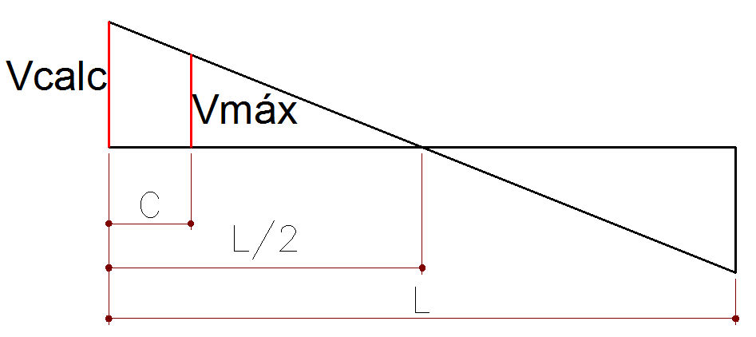
LP26,5 | 15
LP32 | 16
LP40 | 17
LP50 | 17

